Seite 1
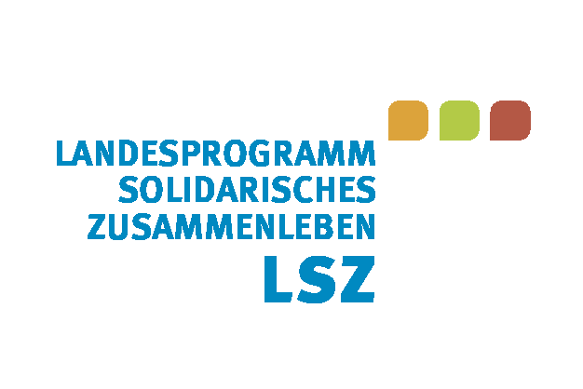
Antrag
auf Gewährung einer Zuwendung entsprechend der Richtlinie zum Landesprogramm "Solidarisches Zusammenleben der Generationen" (RL LSZ)

LANDRATSAMT HILDBURGHAUSEN |  |  | Eingansstempel
Dezernat II | Kreisentwicklungsplanung
Frau Jessica Weinland-Schmidt
Wiesenstraße 18
98646 Hildburghausen

Beachten Sie bitte die Anforderungen zur Antragstellung (Gliederungsraster Projektskizze, Checkliste) und Verwendungsnachweisführung auf der Homepage des Landkreises Hildburghausen!

 |  |  | Datum
 |  |  | Aktenzeichen

I. Antragsteller

Name:

Anschrift: | Straße, Hausnummer
 | PLZ | Ort

Vertretungsberechtigte:

Ansprechpartner/in: |  |  | Tel.-Nr.:
Funktion: |  |  | Fax-Nr.:

E-Mail:
Internet:

II. Projektbezeichnung und Durchführungszeitraum

Projektbezeichnung:

Projektbeginn: |  |  | Antrag auf vorzeitigen Maßnahmebeginn:
Projektende:

III. Beantragte Zuwendungen und weitere Finanzierungsquellen

Landesprogramm Familie eins99
Sonderprogramm "ThEKiZ"
Drittmittel aus weiteren Förderprogrammen
Eigenmittel

Namentliche Benennung der Förderprogramme, welche durch den Antragsteller (ggf. auch pauschal oder für weitere Projekte/Maßnahmen) genutzt werden

